Rapor Sayfası
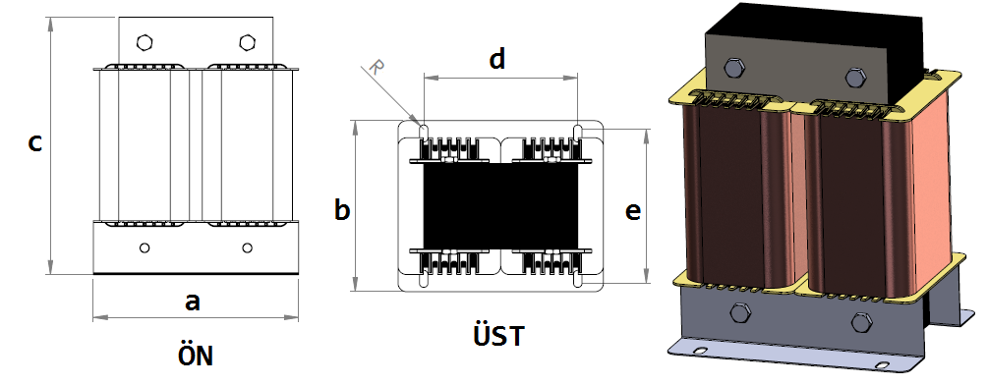
Trafo Tipi : | Şok Trifaz Trafosu Hesap Ozeti |  |  |  |  |  |  | Tarih : |  |  | 2021-05-26
Değerler
Güç : | 82.8 VA |  |  |  |  | Primer Agirlik(Al) : | 0.0 kg | Karkas Ölçüleri : |  | 20.0 x 20.0 x 57.0
Sac kk : | 7.0 |  |  |  |  | Sekonder Agirlik(Al): |  | Trafo Ölçüleri : |  | 0.0 x 0.0 x 0.0 x 0.0 x 0.0
Sac © | 0.5 mm |  |  |  |  | Primer Agirlik(Cu) : | 0.372 kg | Klemens & Ayak : |  | / 0.0 / 0.0 -
Gauss : | 10500.0 |  |  |  |  | Sekonder Agirlik(Cu) : |  | Sac Agirlik : |  | 1.832 kg(EI Sac)
Frekans : | 50.0 Hz |  |  |  |  | Toplam Agirlik : | Al:0.0 // Cu:0.372kg

Primer |  |  |  |  |  |  |  |  | Hesap Değerleri
 |  |  |  |  |  | 2.3 V ( 2.3V ) |  |  | Boşluk | 3.8
1 NOLU KADEME: |  |  |  |  |  |  |  |  | Endüktans(mH) | 0.6
Tel : | Cu |  |  |  |  |  |  |  | Akım | 12
Cap : | 2.5 |  |  |  |  |  |  |  | Ap Sac | 0
Kesit : | 4.9087385212 |  |  |  |  |  |  |  | Ap | 14.096
Akim : | 13.744467859 |  |  |  |  |  |  |  | MPL | 22.5
Kat : | 2 |  |  |  |  |  |  |  | Karkas Oto | 5.2
Uzunluk : | 2.900548 |  |  |  |  |  |  |  | Karkas Man | 4
 |  | -- Teller -- |  |  |  |  |  |  | Sp1 | 14.242
Yuv. Tel : | 2.5 |  |  |  |  | 28 sp |  |  | Lg(Cm) | 0.017
Ytel Agr : | 0.12387087579 |  |  |  |  |  |  |  | f | 1.075
Kare Tel : |  |  |  |  |  |  |  |  | Sp | 13.737
Ktel Agr : |  |  |  |  |  |  |  |  | Lg(Cm)_Mpl | 0
Folyo : |  |  |  |  |  |  |  |  | f_mpl | 0
Folyo Agr : |  |  |  |  |  |  |  |  | Sp_mpl | 0
Kapton : |  |  |  |  |  |  |  |  | Lg(Cm)_man | 0.016
 |  |  |  |  |  |  |  |  | f_man | 1.071
 |  |  |  |  |  |  |  |  | Sp_man | 28.377

 | IZOLASYON DEGERLERI
 | Primer Kademe |  |  |  | Tur | Ekran
 | Yok |  |  |  | Yok | Yok
 | VA Kademe |  |  |  | Tur | Ekstra
 | Yok |  |  |  | Yok | Yok
 | Primer-Sekonder |  |  |  | Tur
 | Yok |  |  |  | Yok
 | NÜVE ÖLÇÜLERİ (mm)
 | a | b | c | d | e | f
 | 120.0 mm | 20.0 mm | 100.0 mm
 | TRAFO ÖLÇÜLERİ (mm)
 | a | b | c | d | e | f
 | 0.0 mm | 0.0 mm | 0.0 mm | 0.0 mm | 0.0 mm | 0.0 mm

